사용설명서
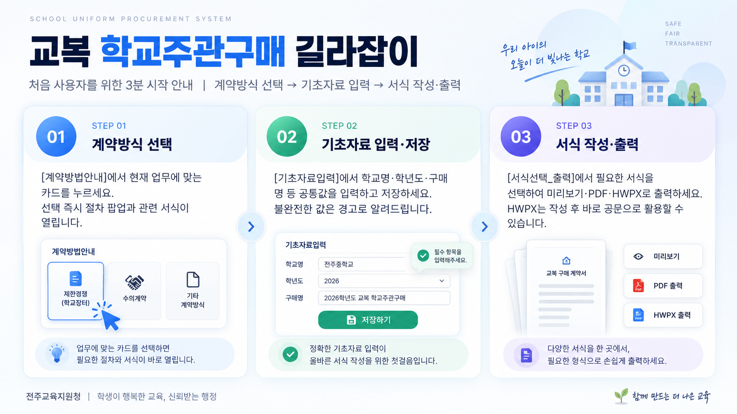
교복 학교주관구매 길라잡이

처음 사용자를 위한 3분 시작 안내 | 계약방식 선택 → 기초자료 입력 → 서식 작성·출력

01 계약방식 선택 | 02 기초자료 입력·저장 | 03 서식 미리보기·작성
[계약방법안내]에서 현재 업무에 맞는 카드를 누르세요. 선택 즉시 절차 팝업과 관련 서식이 열립니다. | [기초자료입력]에서 학교명·학년도·구매명 등 공통값을 입력하고 저장하세요. 불완전한 값은 경고로 알려드립니다. | [서식선택_출력]에서 필요한 서식의 미리보기·PDF·HWPX를 누르세요. HWPX는 작성 완료 후 결과 파일이 바로 열립니다.

출력 전 꼭 확인하세요
• PDF/HWPX를 배포하기 전 학교명·학년도·계약조건·날짜·서식 상태를 행정실 담당자가 최종 확인하세요. • 학생·학부모 연락처, 서명·직인, 설문 원자료는 이 파일에 입력·저장·자동 반영하지 않습니다.

도움말 | 버튼이 보이지 않으면 상단의 [콘텐츠 사용]으로 매크로를 허용하세요. HWPX 결과는 기본 한글 프로그램으로 열립니다.

계약방법안내
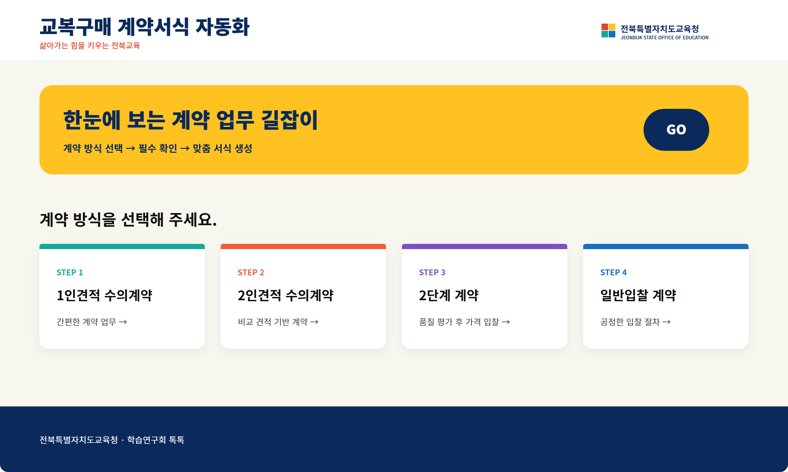 교복 학교주관구매 계약방법 안내

